Dashboard
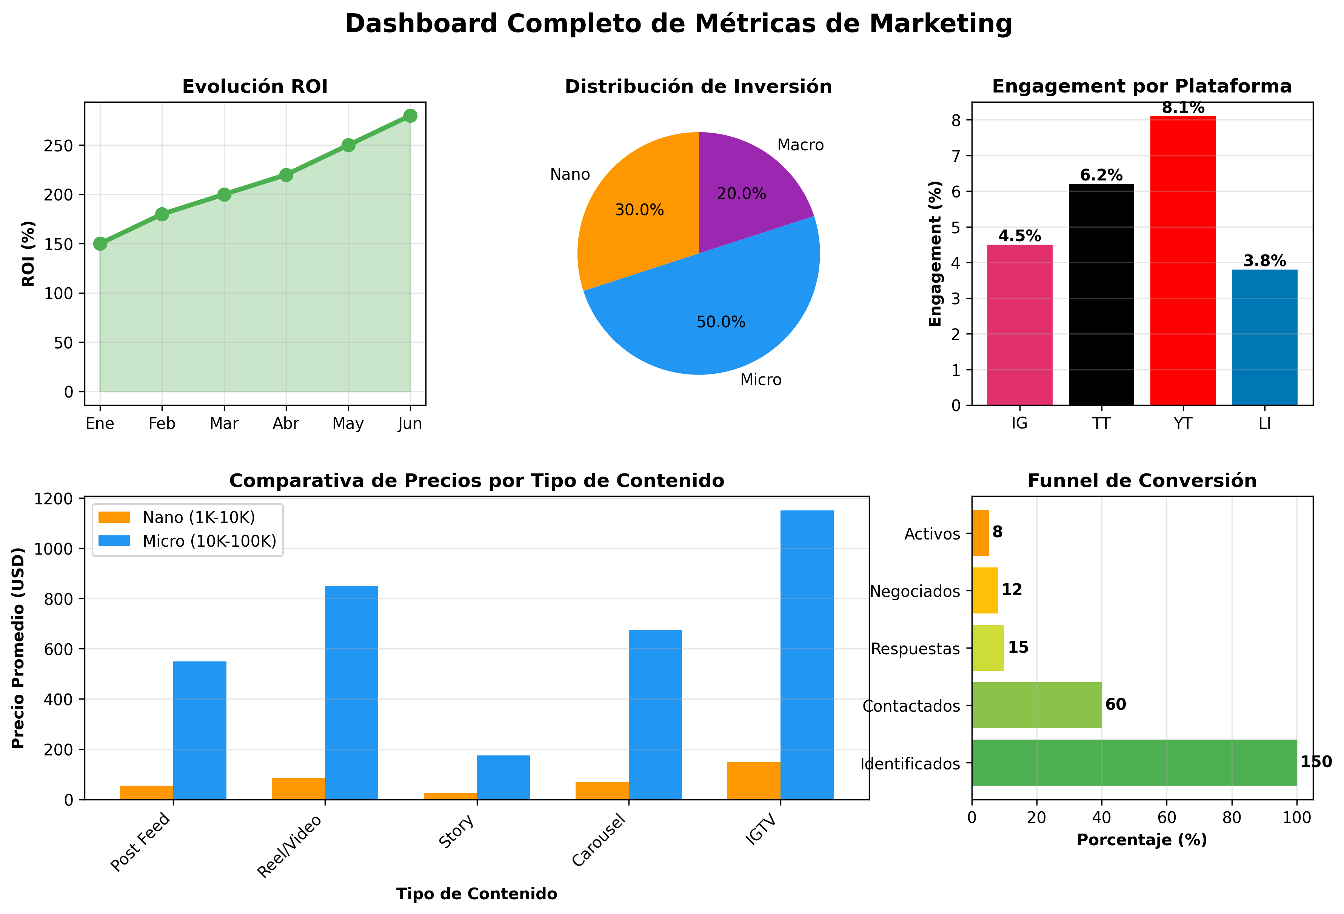
/Users/Adan/Documents/Documentos Blatam/01 Marketing/Analisis Competitivo

Total Inversión | ROI | Colaboraciones Activas | Tasa de Respuesta
$2,500 | 200% | 8 | 25%

Por Plataforma
Plataforma | Inversión | Resultados | ROI | Colaboraciones
Instagram | 1000 | 3000 | 200% | 5
TikTok | 600 | 1800 | 200% | 3
YouTube | 500 | 1500 | 200% | 2
Twitter | 200 | 600 | 200% | 1
LinkedIn | 200 | 600 | 200% | 1

Inversión vs Resultados por Plataforma

